Proceso
Proceso

Identificador | Registro
Breve descripción | Se trata del proceso en el que el usuario rellena un formulario con datos personales para poder acceder a las opciones que ofrece la plataforma
Objetivo que se logra con la ejecución del proceso | El usuario pueda crear su perfil en dicha plataforma
Ejecutores del proceso | Usuario
Disparador para el proceso (describe que evento o momento inicia el proceso) | El proceso inicia cuando el usuario ingresa a la pagina http://www.redesProfecsionales.co/registro
Pasos del proceso (se puede agregar un diagrama de flujo) | 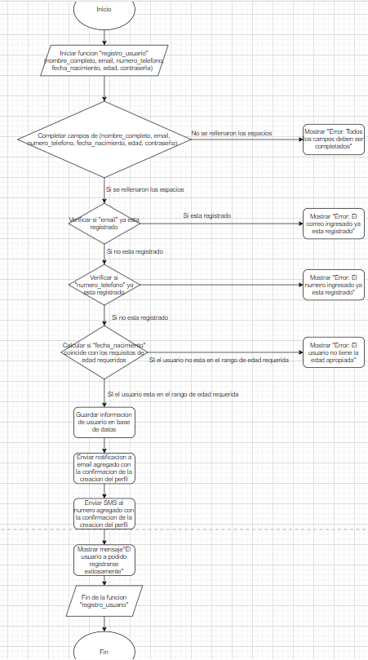

Punto de salida (describe como el proceso puede ser terminado después de ser completado con éxito) | El usuario presiono el boton registrarse y el sistema genero una pagina de perfil de usuario
Puntos de interrupción (describe los eventos cuando el proceso puede ser terminado en el transcurso de su ejecución) | -El usuario cerro la pagina web antes de terminar de realizar su registro -El usuario no relleno de manera correcta el formulario de registro -El usuario presento un problema de conexion por x motivo

